关系图
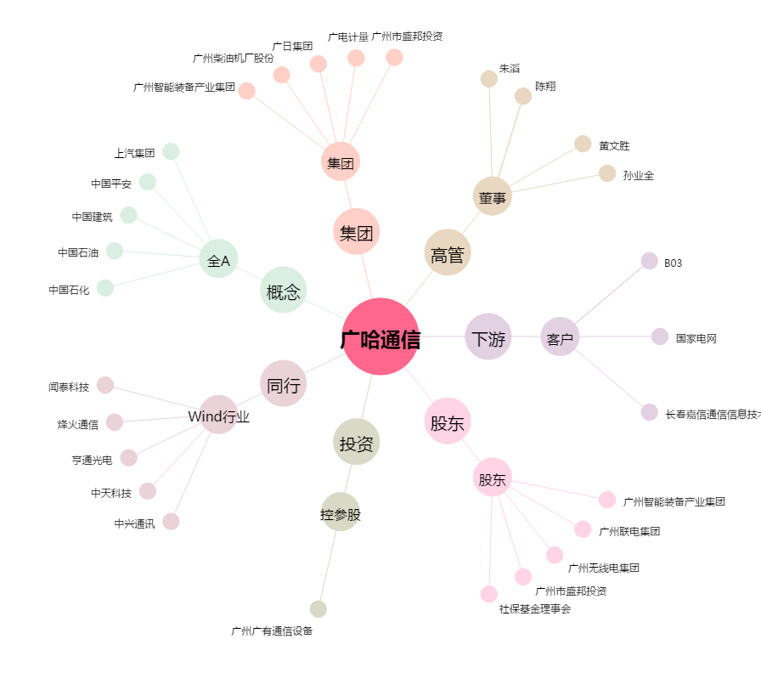
广哈通信[300711.SZ] - 关系概览图

